表格_1
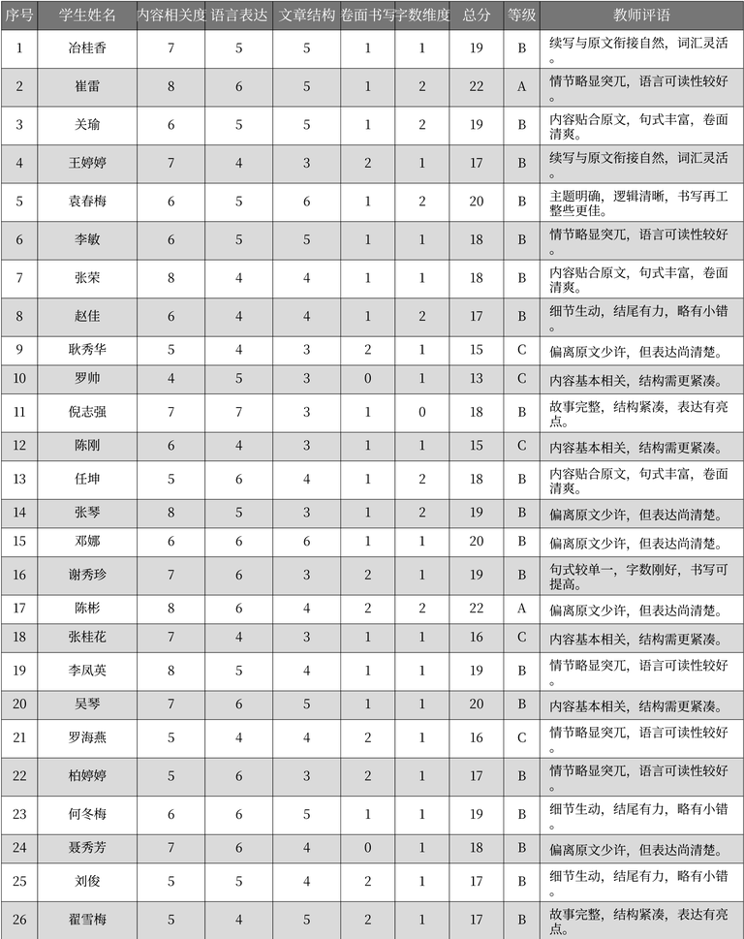
序号 | 学生姓名 | 内容相关度 | 语言表达 | 文章结构 | 卷面书写 | 字数维度 | 总分 | 等级 | 教师评语
1 | 冶桂香 | 7 | 5 | 5 | 1 | 1 | 19 | B | 续写与原文衔接自然，词汇灵活。
2 | 崔雷 | 8 | 6 | 5 | 1 | 2 | 22 | A | 情节略显突兀，语言可读性较好。
3 | 关瑜 | 6 | 5 | 5 | 1 | 2 | 19 | B | 内容贴合原文，句式丰富，卷面清爽。
4 | 王婷婷 | 7 | 4 | 3 | 2 | 1 | 17 | B | 续写与原文衔接自然，词汇灵活。
5 | 袁春梅 | 6 | 5 | 6 | 1 | 2 | 20 | B | 主题明确，逻辑清晰，书写再工整些更佳。
6 | 李敏 | 6 | 5 | 5 | 1 | 1 | 18 | B | 情节略显突兀，语言可读性较好。
7 | 张荣 | 8 | 4 | 4 | 1 | 1 | 18 | B | 内容贴合原文，句式丰富，卷面清爽。
8 | 赵佳 | 6 | 4 | 4 | 1 | 2 | 17 | B | 细节生动，结尾有力，略有小错。
9 | 耿秀华 | 5 | 4 | 3 | 2 | 1 | 15 | C | 偏离原文少许，但表达尚清楚。
10 | 罗帅 | 4 | 5 | 3 | 0 | 1 | 13 | C | 内容基本相关，结构需更紧凑。
11 | 倪志强 | 7 | 7 | 3 | 1 | 0 | 18 | B | 故事完整，结构紧凑，表达有亮点。
12 | 陈刚 | 6 | 4 | 3 | 1 | 1 | 15 | C | 内容基本相关，结构需更紧凑。
13 | 任坤 | 5 | 6 | 4 | 1 | 2 | 18 | B | 内容贴合原文，句式丰富，卷面清爽。
14 | 张琴 | 8 | 5 | 3 | 1 | 2 | 19 | B | 偏离原文少许，但表达尚清楚。
15 | 邓娜 | 6 | 6 | 6 | 1 | 1 | 20 | B | 偏离原文少许，但表达尚清楚。
16 | 谢秀珍 | 7 | 6 | 3 | 2 | 1 | 19 | B | 句式较单一，字数刚好，书写可提高。
17 | 陈彬 | 8 | 6 | 4 | 2 | 2 | 22 | A | 偏离原文少许，但表达尚清楚。
18 | 张桂花 | 7 | 4 | 3 | 1 | 1 | 16 | C | 内容基本相关，结构需更紧凑。
19 | 李凤英 | 8 | 5 | 4 | 1 | 1 | 19 | B | 情节略显突兀，语言可读性较好。
20 | 吴琴 | 7 | 6 | 5 | 1 | 1 | 20 | B | 内容基本相关，结构需更紧凑。
21 | 罗海燕 | 5 | 4 | 4 | 2 | 1 | 16 | C | 情节略显突兀，语言可读性较好。
22 | 柏婷婷 | 5 | 6 | 3 | 2 | 1 | 17 | B | 情节略显突兀，语言可读性较好。
23 | 何冬梅 | 6 | 6 | 5 | 1 | 1 | 19 | B | 细节生动，结尾有力，略有小错。
24 | 聂秀芳 | 7 | 6 | 4 | 0 | 1 | 18 | B | 偏离原文少许，但表达尚清楚。
25 | 刘俊 | 5 | 5 | 4 | 2 | 1 | 17 | B | 细节生动，结尾有力，略有小错。
26 | 翟雪梅 | 5 | 4 | 5 | 2 | 1 | 17 | B | 故事完整，结构紧凑，表达有亮点。

表格_2
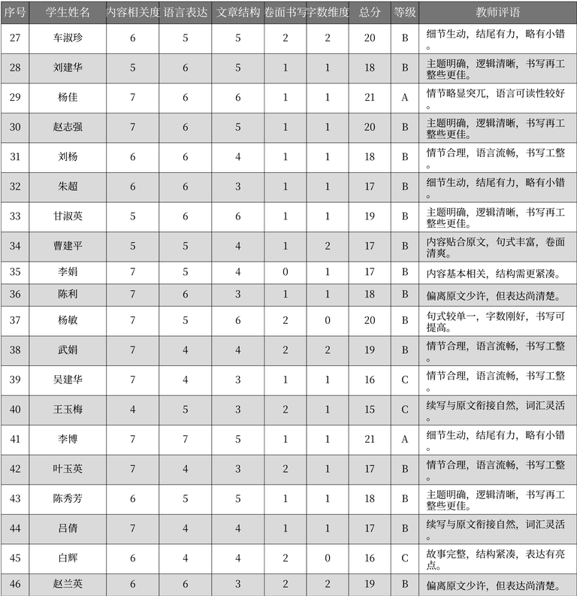
序号 | 学生姓名 | 内容相关度 | 语言表达 | 文章结构 | 卷面书写 | 字数维度 | 总分 | 等级 | 教师评语
27 | 车淑珍 | 6 | 5 | 5 | 2 | 2 | 20 | B | 细节生动，结尾有力，略有小错。
28 | 刘建华 | 5 | 6 | 5 | 1 | 1 | 18 | B | 主题明确，逻辑清晰，书写再工整些更佳。
29 | 杨佳 | 7 | 6 | 6 | 1 | 1 | 21 | A | 情节略显突兀，语言可读性较好。
30 | 赵志强 | 7 | 6 | 5 | 1 | 1 | 20 | B | 主题明确，逻辑清晰，书写再工整些更佳。
31 | 刘杨 | 6 | 6 | 4 | 1 | 1 | 18 | B | 情节合理，语言流畅，书写工整。
32 | 朱超 | 6 | 6 | 3 | 1 | 1 | 17 | B | 细节生动，结尾有力，略有小错。
33 | 甘淑英 | 5 | 6 | 6 | 1 | 1 | 19 | B | 主题明确，逻辑清晰，书写再工整些更佳。
34 | 曹建平 | 5 | 5 | 4 | 1 | 2 | 17 | B | 内容贴合原文，句式丰富，卷面清爽。
35 | 李娟 | 7 | 5 | 4 | 0 | 1 | 17 | B | 内容基本相关，结构需更紧凑。
36 | 陈利 | 7 | 6 | 3 | 1 | 1 | 18 | B | 偏离原文少许，但表达尚清楚。
37 | 杨敏 | 7 | 5 | 6 | 2 | 0 | 20 | B | 句式较单一，字数刚好，书写可提高。
38 | 武娟 | 7 | 4 | 4 | 2 | 2 | 19 | B | 情节合理，语言流畅，书写工整。
39 | 吴建华 | 7 | 4 | 3 | 1 | 1 | 16 | C | 情节合理，语言流畅，书写工整。
40 | 王玉梅 | 4 | 5 | 3 | 2 | 1 | 15 | C | 续写与原文衔接自然，词汇灵活。
41 | 李博 | 7 | 7 | 5 | 1 | 1 | 21 | A | 细节生动，结尾有力，略有小错。
42 | 叶玉英 | 7 | 4 | 3 | 2 | 1 | 17 | B | 情节合理，语言流畅，书写工整。
43 | 陈秀芳 | 6 | 5 | 5 | 1 | 1 | 18 | B | 主题明确，逻辑清晰，书写再工整些更佳。
44 | 吕倩 | 7 | 4 | 4 | 1 | 1 | 17 | B | 续写与原文衔接自然，词汇灵活。
45 | 白辉 | 6 | 4 | 4 | 2 | 0 | 16 | C | 故事完整，结构紧凑，表达有亮点。
46 | 赵兰英 | 6 | 6 | 3 | 2 | 2 | 19 | B | 偏离原文少许，但表达尚清楚。

表格_3
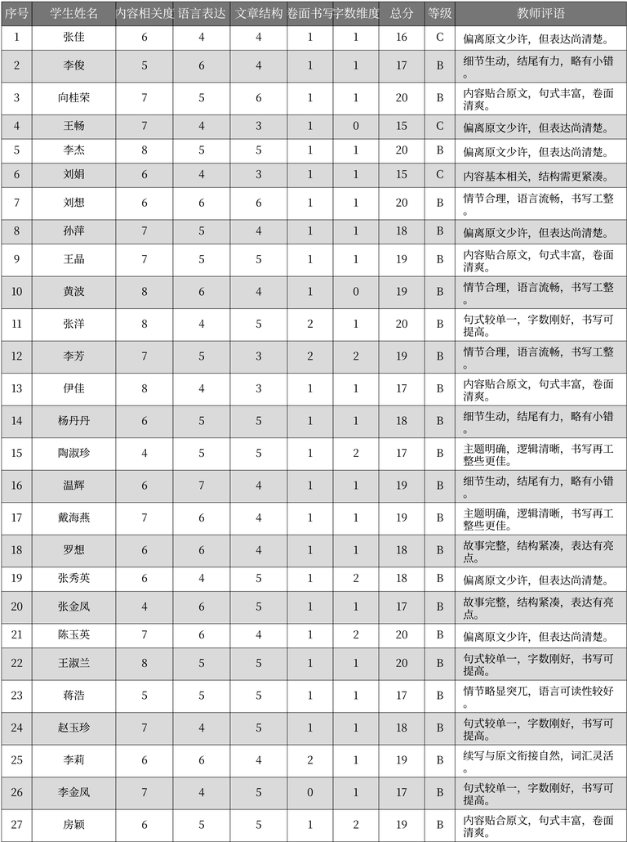
序号 | 学生姓名 | 内容相关度 | 语言表达 | 文章结构 | 卷面书写 | 字数维度 | 总分 | 等级 | 教师评语
1 | 张佳 | 6 | 4 | 4 | 1 | 1 | 16 | C | 偏离原文少许，但表达尚清楚。
2 | 李俊 | 5 | 6 | 4 | 1 | 1 | 17 | B | 细节生动，结尾有力，略有小错。
3 | 向桂荣 | 7 | 5 | 6 | 1 | 1 | 20 | B | 内容贴合原文，句式丰富，卷面清爽。
4 | 王畅 | 7 | 4 | 3 | 1 | 0 | 15 | C | 偏离原文少许，但表达尚清楚。
5 | 李杰 | 8 | 5 | 5 | 1 | 1 | 20 | B | 偏离原文少许，但表达尚清楚。
6 | 刘娟 | 6 | 4 | 3 | 1 | 1 | 15 | C | 内容基本相关，结构需更紧凑。
7 | 刘想 | 6 | 6 | 6 | 1 | 1 | 20 | B | 情节合理，语言流畅，书写工整。
8 | 孙萍 | 7 | 5 | 4 | 1 | 1 | 18 | B | 偏离原文少许，但表达尚清楚。
9 | 王晶 | 7 | 5 | 5 | 1 | 1 | 19 | B | 内容贴合原文，句式丰富，卷面清爽。
10 | 黄波 | 8 | 6 | 4 | 1 | 0 | 19 | B | 情节合理，语言流畅，书写工整。
11 | 张洋 | 8 | 4 | 5 | 2 | 1 | 20 | B | 句式较单一，字数刚好，书写可提高。
12 | 李芳 | 7 | 5 | 3 | 2 | 2 | 19 | B | 情节合理，语言流畅，书写工整。
13 | 伊佳 | 8 | 4 | 3 | 1 | 1 | 17 | B | 内容贴合原文，句式丰富，卷面清爽。
14 | 杨丹丹 | 6 | 5 | 5 | 1 | 1 | 18 | B | 细节生动，结尾有力，略有小错。
15 | 陶淑珍 | 4 | 5 | 5 | 1 | 2 | 17 | B | 主题明确，逻辑清晰，书写再工整些更佳。
16 | 温辉 | 6 | 7 | 4 | 1 | 1 | 19 | B | 细节生动，结尾有力，略有小错。
17 | 戴海燕 | 7 | 6 | 4 | 1 | 1 | 19 | B | 主题明确，逻辑清晰，书写再工整些更佳。
18 | 罗想 | 6 | 6 | 4 | 1 | 1 | 18 | B | 故事完整，结构紧凑，表达有亮点。
19 | 张秀英 | 6 | 4 | 5 | 1 | 2 | 18 | B | 偏离原文少许，但表达尚清楚。
20 | 张金凤 | 4 | 6 | 5 | 1 | 1 | 17 | B | 故事完整，结构紧凑，表达有亮点。
21 | 陈玉英 | 7 | 6 | 4 | 1 | 2 | 20 | B | 偏离原文少许，但表达尚清楚。
22 | 王淑兰 | 8 | 5 | 5 | 1 | 1 | 20 | B | 句式较单一，字数刚好，书写可提高。
23 | 蒋浩 | 5 | 5 | 5 | 1 | 1 | 17 | B | 情节略显突兀，语言可读性较好。
24 | 赵玉珍 | 7 | 4 | 5 | 1 | 1 | 18 | B | 句式较单一，字数刚好，书写可提高。
25 | 李莉 | 6 | 6 | 4 | 2 | 1 | 19 | B | 续写与原文衔接自然，词汇灵活。
26 | 李金凤 | 7 | 4 | 5 | 0 | 1 | 17 | B | 句式较单一，字数刚好，书写可提高。
27 | 房颖 | 6 | 5 | 5 | 1 | 2 | 19 | B | 内容贴合原文，句式丰富，卷面清爽。

表格_4
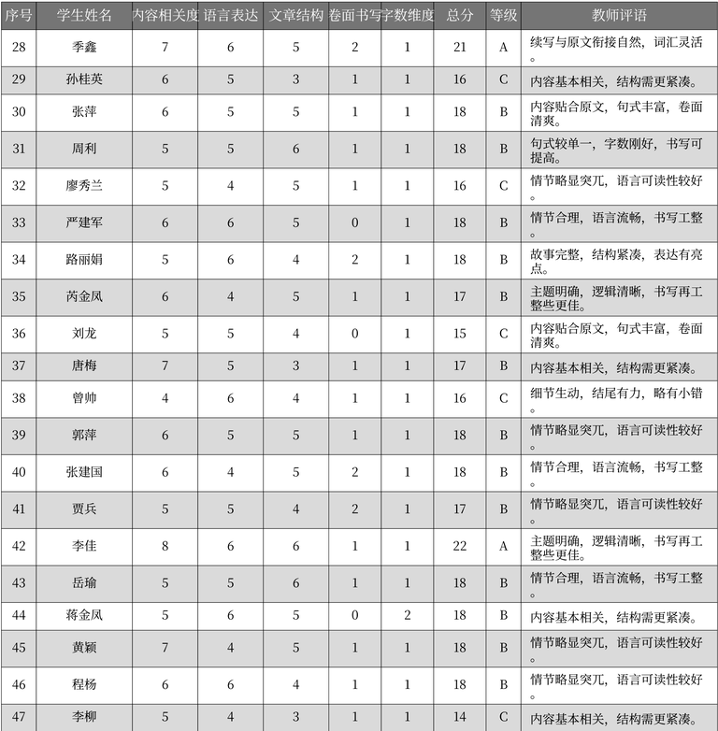
序号 | 学生姓名 | 内容相关度 | 语言表达 | 文章结构 | 卷面书写 | 字数维度 | 总分 | 等级 | 教师评语
28 | 季鑫 | 7 | 6 | 5 | 2 | 1 | 21 | A | 续写与原文衔接自然，词汇灵活。
29 | 孙桂英 | 6 | 5 | 3 | 1 | 1 | 16 | C | 内容基本相关，结构需更紧凑。
30 | 张萍 | 6 | 5 | 5 | 1 | 1 | 18 | B | 内容贴合原文，句式丰富，卷面清爽。
31 | 周利 | 5 | 5 | 6 | 1 | 1 | 18 | B | 句式较单一，字数刚好，书写可提高。
32 | 廖秀兰 | 5 | 4 | 5 | 1 | 1 | 16 | C | 情节略显突兀，语言可读性较好。
33 | 严建军 | 6 | 6 | 5 | 0 | 1 | 18 | B | 情节合理，语言流畅，书写工整。
34 | 路丽娟 | 5 | 6 | 4 | 2 | 1 | 18 | B | 故事完整，结构紧凑，表达有亮点。
35 | 芮金凤 | 6 | 4 | 5 | 1 | 1 | 17 | B | 主题明确，逻辑清晰，书写再工整些更佳。
36 | 刘龙 | 5 | 5 | 4 | 0 | 1 | 15 | C | 内容贴合原文，句式丰富，卷面清爽。
37 | 唐梅 | 7 | 5 | 3 | 1 | 1 | 17 | B | 内容基本相关，结构需更紧凑。
38 | 曾帅 | 4 | 6 | 4 | 1 | 1 | 16 | C | 细节生动，结尾有力，略有小错。
39 | 郭萍 | 6 | 5 | 5 | 1 | 1 | 18 | B | 情节略显突兀，语言可读性较好。
40 | 张建国 | 6 | 4 | 5 | 2 | 1 | 18 | B | 情节合理，语言流畅，书写工整。
41 | 贾兵 | 5 | 5 | 4 | 2 | 1 | 17 | B | 情节略显突兀，语言可读性较好。
42 | 李佳 | 8 | 6 | 6 | 1 | 1 | 22 | A | 主题明确，逻辑清晰，书写再工整些更佳。
43 | 岳瑜 | 5 | 5 | 6 | 1 | 1 | 18 | B | 情节合理，语言流畅，书写工整。
44 | 蒋金凤 | 5 | 6 | 5 | 0 | 2 | 18 | B | 内容基本相关，结构需更紧凑。
45 | 黄颖 | 7 | 4 | 5 | 1 | 1 | 18 | B | 情节略显突兀，语言可读性较好。
46 | 程杨 | 6 | 6 | 4 | 1 | 1 | 18 | B | 情节略显突兀，语言可读性较好。
47 | 李柳 | 5 | 4 | 3 | 1 | 1 | 14 | C | 内容基本相关，结构需更紧凑。

表格_5
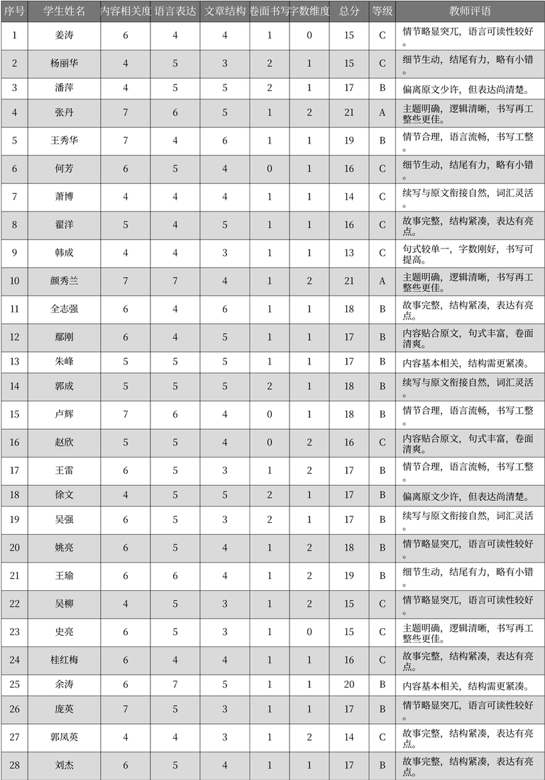
序号 | 学生姓名 | 内容相关度 | 语言表达 | 文章结构 | 卷面书写 | 字数维度 | 总分 | 等级 | 教师评语
1 | 姜涛 | 6 | 4 | 4 | 1 | 0 | 15 | C | 情节略显突兀，语言可读性较好。
2 | 杨丽华 | 4 | 5 | 3 | 2 | 1 | 15 | C | 细节生动，结尾有力，略有小错。
3 | 潘萍 | 4 | 5 | 5 | 2 | 1 | 17 | B | 偏离原文少许，但表达尚清楚。
4 | 张丹 | 7 | 6 | 5 | 1 | 2 | 21 | A | 主题明确，逻辑清晰，书写再工整些更佳。
5 | 王秀华 | 7 | 4 | 6 | 1 | 1 | 19 | B | 情节合理，语言流畅，书写工整。
6 | 何芳 | 6 | 5 | 4 | 0 | 1 | 16 | C | 细节生动，结尾有力，略有小错。
7 | 萧博 | 4 | 4 | 4 | 1 | 1 | 14 | C | 续写与原文衔接自然，词汇灵活。
8 | 翟洋 | 5 | 4 | 5 | 1 | 1 | 16 | C | 故事完整，结构紧凑，表达有亮点。
9 | 韩成 | 4 | 4 | 3 | 1 | 1 | 13 | C | 句式较单一，字数刚好，书写可提高。
10 | 颜秀兰 | 7 | 7 | 4 | 1 | 2 | 21 | A | 主题明确，逻辑清晰，书写再工整些更佳。
11 | 全志强 | 6 | 4 | 6 | 1 | 1 | 18 | B | 故事完整，结构紧凑，表达有亮点。
12 | 鄢刚 | 6 | 4 | 5 | 1 | 1 | 17 | B | 内容贴合原文，句式丰富，卷面清爽。
13 | 朱峰 | 5 | 5 | 5 | 1 | 1 | 17 | B | 内容基本相关，结构需更紧凑。
14 | 郭成 | 5 | 5 | 5 | 2 | 1 | 18 | B | 续写与原文衔接自然，词汇灵活。
15 | 卢辉 | 7 | 6 | 4 | 0 | 1 | 18 | B | 情节合理，语言流畅，书写工整。
16 | 赵欣 | 5 | 5 | 4 | 0 | 2 | 16 | C | 内容贴合原文，句式丰富，卷面清爽。
17 | 王雷 | 6 | 5 | 3 | 1 | 2 | 17 | B | 情节合理，语言流畅，书写工整。
18 | 徐文 | 4 | 5 | 5 | 2 | 1 | 17 | B | 偏离原文少许，但表达尚清楚。
19 | 吴强 | 6 | 5 | 3 | 2 | 1 | 17 | B | 续写与原文衔接自然，词汇灵活。
20 | 姚亮 | 6 | 5 | 4 | 1 | 2 | 18 | B | 情节略显突兀，语言可读性较好。
21 | 王瑜 | 6 | 6 | 4 | 1 | 2 | 19 | B | 细节生动，结尾有力，略有小错。
22 | 吴柳 | 4 | 5 | 3 | 1 | 2 | 15 | C | 情节略显突兀，语言可读性较好。
23 | 史亮 | 6 | 5 | 3 | 1 | 0 | 15 | C | 主题明确，逻辑清晰，书写再工整些更佳。
24 | 桂红梅 | 6 | 4 | 4 | 1 | 1 | 16 | C | 故事完整，结构紧凑，表达有亮点。
25 | 余涛 | 6 | 7 | 5 | 1 | 1 | 20 | B | 内容基本相关，结构需更紧凑。
26 | 庞英 | 7 | 5 | 3 | 1 | 1 | 17 | B | 情节略显突兀，语言可读性较好。
27 | 郭凤英 | 4 | 4 | 3 | 1 | 2 | 14 | C | 故事完整，结构紧凑，表达有亮点。
28 | 刘杰 | 6 | 5 | 4 | 1 | 1 | 17 | B | 故事完整，结构紧凑，表达有亮点。

表格_7
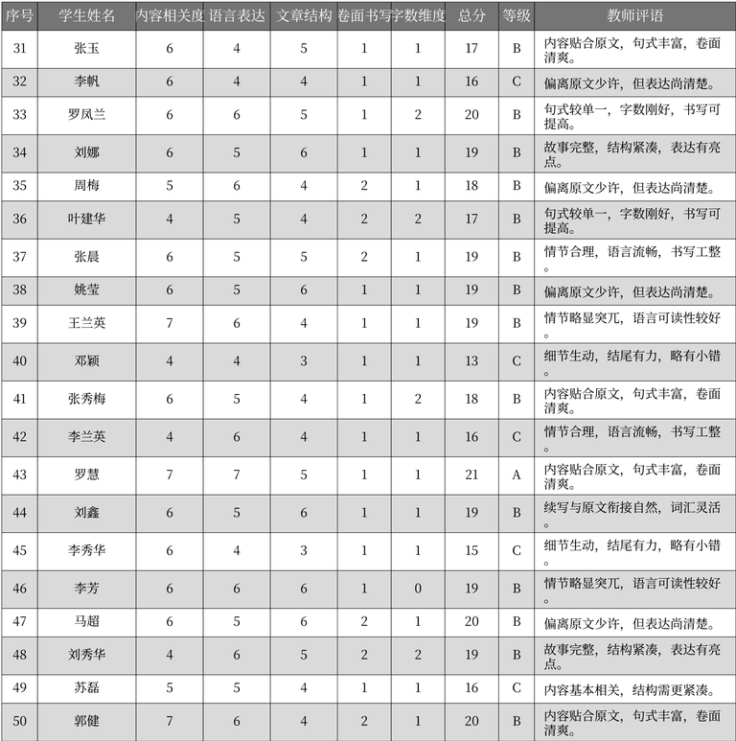
序号 | 学生姓名 | 内容相关度 | 语言表达 | 文章结构 | 卷面书写 | 字数维度 | 总分 | 等级 | 教师评语
31 | 张玉 | 6 | 4 | 5 | 1 | 1 | 17 | B | 内容贴合原文, 句式丰富, 卷面清爽。
32 | 李帆 | 6 | 4 | 4 | 1 | 1 | 16 | C | 偏离原文少许, 但表达尚清楚。
33 | 罗凤兰 | 6 | 6 | 5 | 1 | 2 | 20 | B | 句式较单一, 字数刚好, 书写可提高。
34 | 刘娜 | 6 | 5 | 6 | 1 | 1 | 19 | B | 故事完整, 结构紧凑, 表达有亮点。
35 | 周梅 | 5 | 6 | 4 | 2 | 1 | 18 | B | 偏离原文少许, 但表达尚清楚。
36 | 叶建华 | 4 | 5 | 4 | 2 | 2 | 17 | B | 句式较单一, 字数刚好, 书写可提高。
37 | 张晨 | 6 | 5 | 5 | 2 | 1 | 19 | B | 情节合理, 语言流畅, 书写工整。
38 | 姚莹 | 6 | 5 | 6 | 1 | 1 | 19 | B | 偏离原文少许, 但表达尚清楚。
39 | 王兰英 | 7 | 6 | 4 | 1 | 1 | 19 | B | 情节略显突兀, 语言可读性较好。
40 | 邓颖 | 4 | 4 | 3 | 1 | 1 | 13 | C | 细节生动, 结尾有力, 略有小错。
41 | 张秀梅 | 6 | 5 | 4 | 1 | 2 | 18 | B | 内容贴合原文, 句式丰富, 卷面清爽。
42 | 李兰英 | 4 | 6 | 4 | 1 | 1 | 16 | C | 情节合理, 语言流畅, 书写工整。
43 | 罗慧 | 7 | 7 | 5 | 1 | 1 | 21 | A | 内容贴合原文, 句式丰富, 卷面清爽。
44 | 刘鑫 | 6 | 5 | 6 | 1 | 1 | 19 | B | 续写与原文衔接自然, 词汇灵活。
45 | 李秀华 | 6 | 4 | 3 | 1 | 1 | 15 | C | 细节生动, 结尾有力, 略有小错。
46 | 李芳 | 6 | 6 | 6 | 1 | 0 | 19 | B | 情节略显突兀, 语言可读性较好。
47 | 马超 | 6 | 5 | 6 | 2 | 1 | 20 | B | 偏离原文少许, 但表达尚清楚。
48 | 刘秀华 | 4 | 6 | 5 | 2 | 2 | 19 | B | 故事完整, 结构紧凑, 表达有亮点。
49 | 苏磊 | 5 | 5 | 4 | 1 | 1 | 16 | C | 内容基本相关, 结构需更紧凑。
50 | 郭健 | 7 | 6 | 4 | 2 | 1 | 20 | B | 内容贴合原文, 句式丰富, 卷面清爽。

